상품제안서
엔보우 블루투스 스피커 F2 [인쇄무료] | 상품코드: F05884

 |  |  |  |  |  |  | 02-412-0044 | www.easy1.co.kr
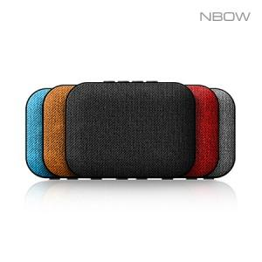

【상세/제작정보】 | 181g의 가벼운 무게 휴대성이 간편

【인쇄/포장옵션】 | 실크 / 포장지포장

【공급단가】 | 수량 | 100~ | 300~ | 500~ | 1,000~ | 3,000~
*VAT별도 | 단가 | 8,100원 | 7,600원 | 7,300원 | 7,150원 | 7,050원

【상품 URL】 | https://dev.easy1.co.kr:443/src/goods_detail.php?gdno=5884

